Sheet2
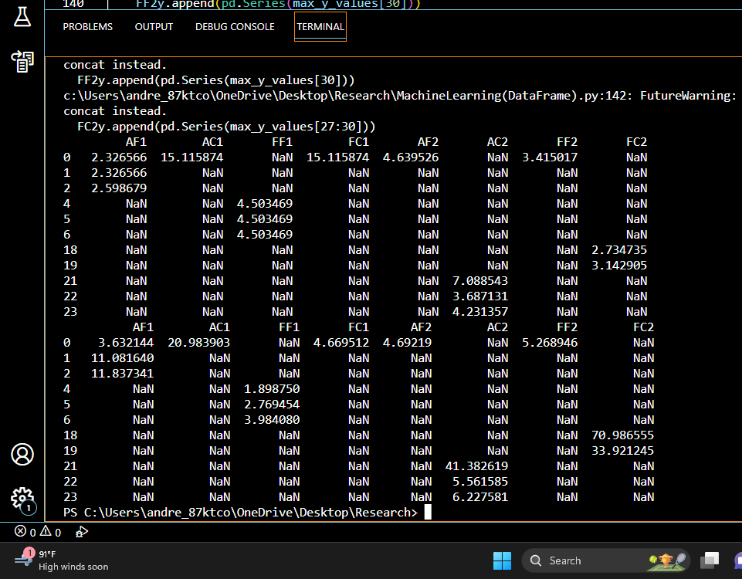
blue1 green1 purple1 pink1 yellow1 pink2 darkblue2 lightblue2 green2 yellow2
0 2.326566 NaN NaN NaN NaN NaN NaN NaN NaN NaN
1 2.326566 NaN NaN NaN NaN NaN NaN NaN NaN NaN
2 2.598679 NaN NaN NaN NaN NaN NaN NaN NaN NaN
3 15.115874 NaN NaN NaN NaN NaN NaN NaN NaN NaN
4 NaN 4.503469 NaN NaN NaN NaN NaN NaN NaN NaN
5 NaN 4.503469 NaN NaN NaN NaN NaN NaN NaN NaN
6 NaN 4.503469 NaN NaN NaN NaN NaN NaN NaN NaN
7 NaN 15.115874 NaN NaN NaN NaN NaN NaN NaN NaN
8 NaN NaN 4.503469 NaN NaN NaN NaN NaN NaN NaN
9 NaN NaN 7.632769 NaN NaN NaN NaN NaN NaN NaN
10 NaN NaN NaN 4.911639 NaN NaN NaN NaN NaN NaN
11 NaN NaN NaN 5.727978 NaN NaN NaN NaN NaN NaN
12 NaN NaN NaN 5.455865 NaN NaN NaN NaN NaN NaN
13 NaN NaN NaN 10.353898 NaN NaN NaN NaN NaN NaN
14 NaN NaN NaN NaN 7.904881 NaN NaN NaN NaN NaN
15 NaN NaN NaN NaN 7.904881 NaN NaN NaN NaN NaN
16 NaN NaN NaN NaN 7.768825 NaN NaN NaN NaN NaN
17 NaN NaN NaN NaN 9.537559 NaN NaN NaN NaN NaN
18 NaN NaN NaN NaN NaN 2.734735 NaN NaN NaN NaN
19 NaN NaN NaN NaN NaN 3.142905 NaN NaN NaN NaN
20 NaN NaN NaN NaN NaN 3.415017 NaN NaN NaN NaN
21 NaN NaN NaN NaN NaN NaN 7.088543 NaN NaN NaN
22 NaN NaN NaN NaN NaN NaN 3.687131 NaN NaN NaN
23 NaN NaN NaN NaN NaN NaN 4.231357 NaN NaN NaN
24 NaN NaN NaN NaN NaN NaN 4.639526 NaN NaN NaN
25 NaN NaN NaN NaN NaN NaN NaN 10.353898 NaN NaN
26 NaN NaN NaN NaN NaN NaN NaN 4.503469 NaN NaN
27 NaN NaN NaN NaN NaN NaN NaN NaN 7.632769 NaN
28 NaN NaN NaN NaN NaN NaN NaN NaN 6.136147 NaN
29 NaN NaN NaN NaN NaN NaN NaN NaN 7.768825 NaN
30 NaN NaN NaN NaN NaN NaN NaN NaN 4.775583 NaN
31 NaN NaN NaN NaN NaN NaN NaN NaN NaN 14.435593
32 NaN NaN NaN NaN NaN NaN NaN NaN NaN 6.000091
33 NaN NaN NaN NaN NaN NaN NaN NaN NaN 7.768825

0 3.632144 NaN NaN NaN NaN NaN NaN NaN NaN NaN
1 11.081640 NaN NaN NaN NaN NaN NaN NaN NaN NaN
2 11.837341 NaN NaN NaN NaN NaN NaN NaN NaN NaN
3 20.983903 NaN NaN NaN NaN NaN NaN NaN NaN NaN
4 NaN 1.898750 NaN NaN NaN NaN NaN NaN NaN NaN
5 NaN 2.769454 NaN NaN NaN NaN NaN NaN NaN NaN
6 NaN 3.984080 NaN NaN NaN NaN NaN NaN NaN NaN
7 NaN 4.669512 NaN NaN NaN NaN NaN NaN NaN NaN
8 NaN NaN 0.699805 NaN NaN NaN NaN NaN NaN NaN
9 NaN NaN 2.228362 NaN NaN NaN NaN NaN NaN NaN
10 NaN NaN NaN 0.084099 NaN NaN NaN NaN NaN NaN
11 NaN NaN NaN 0.194295 NaN NaN NaN NaN NaN NaN
12 NaN NaN NaN 0.343559 NaN NaN NaN NaN NaN NaN
13 NaN NaN NaN 1.134992 NaN NaN NaN NaN NaN NaN
14 NaN NaN NaN NaN 0.085188 NaN NaN NaN NaN NaN
15 NaN NaN NaN NaN 0.268919 NaN NaN NaN NaN NaN
16 NaN NaN NaN NaN 0.142792 NaN NaN NaN NaN NaN
17 NaN NaN NaN NaN 0.876226 NaN NaN NaN NaN NaN
18 NaN NaN NaN NaN NaN 70.986555 NaN NaN NaN NaN
19 NaN NaN NaN NaN NaN 33.921245 NaN NaN NaN NaN
20 NaN NaN NaN NaN NaN 5.268946 NaN NaN NaN NaN
21 NaN NaN NaN NaN NaN NaN 41.382619 NaN NaN NaN
22 NaN NaN NaN NaN NaN NaN 5.561585 NaN NaN NaN
23 NaN NaN NaN NaN NaN NaN 6.227581 NaN NaN NaN
24 NaN NaN NaN NaN NaN NaN 4.692190 NaN NaN NaN
25 NaN NaN NaN NaN NaN NaN NaN 5.344690 NaN NaN
26 NaN NaN NaN NaN NaN NaN NaN 0.366481 NaN NaN
27 NaN NaN NaN NaN NaN NaN NaN NaN 4.955293 NaN
28 NaN NaN NaN NaN NaN NaN NaN NaN 0.623615 NaN
29 NaN NaN NaN NaN NaN NaN NaN NaN 1.464562 NaN
30 NaN NaN NaN NaN NaN NaN NaN NaN 0.407151 NaN
31 NaN NaN NaN NaN NaN NaN NaN NaN NaN 5.938447
32 NaN NaN NaN NaN NaN NaN NaN NaN NaN 0.448415
33 NaN NaN NaN NaN NaN NaN NaN NaN NaN 0.464287

